상품제안서
무지 캔버스가방 (대-가로형) [BG128] | 상품코드: F29925

 |  |  |  |  |  |  | 02-412-0044 | www.easy1.co.kr
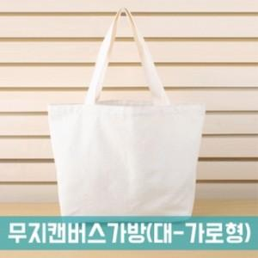

【상세/제작정보】 | - 배송비 발생 기준 수량 : 60<br>- 배송비 : 제품별 일정 수량당 4000원. (샘플비는 3천원)/ (제주도 및 도서산간지역 (박스당)추가배송비 발생.)/ (화물 및 퀵비는 별도) (인쇄비 제외, 제품가 기준, 1곳배송지 기준)​

【인쇄/포장옵션】 | 실크, 풀칼라 / OPP(비닐)

【공급단가】 | 수량 | 300~ | 500~ | 1,000~ | 3,000~ | 5,000~
*VAT별도 | 단가 | 2,180원 | 2,150원 | 2,100원 | 2,040원 | 2,010원

【상품 URL】 | http://www.easy1.co.kr/src/goods_detail.php?gdno=29925

